Прайс Лист Октябрь 2019
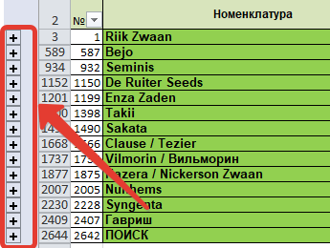
 | Компания "АГРООПТ" г. Москва, 123242, Садовая-Кудринская, 11 +7 495 088-65-39, +7 916 556-98-79, +7 985 012-17-15, 8 800 444 04 01 www.agroopt24.ru | www.agroopt-market.ru | agroopt@mail.ru |  |  |  | 0.00 ₽ | Не менее 10 т.р. | Отправить заказ
№ |  | Номенклатура | Цена | Кол-во | Стоимость | Описание
1 | RZW | Rijk Zwaan |  |  |  | на сайте
...
 |  | *Для того чтоб развернуть или свернуть прайс - нажмите на крестик слева | Цена со скидкой: | Скидка не предоставляется

